01_1
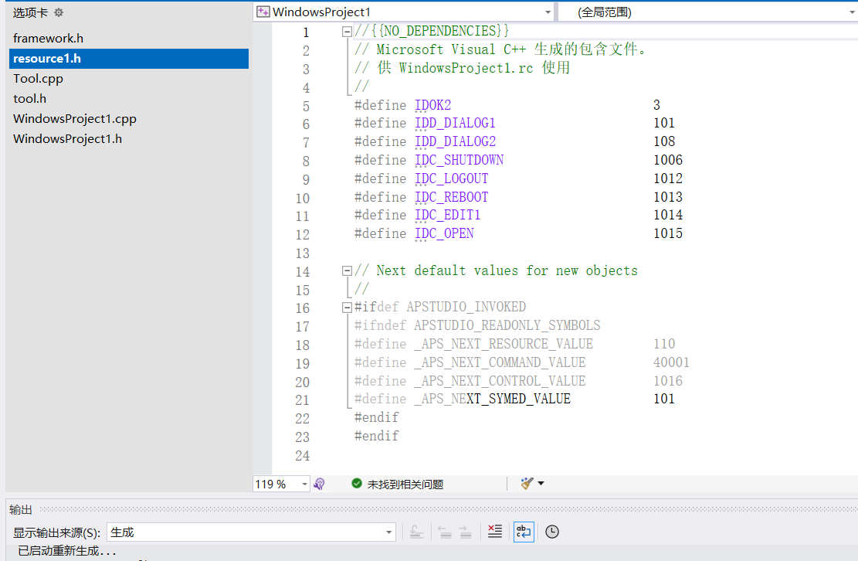
1、创建一个空的Win32应用程序 | 5、资源头文件(resource.h不能与.rc文件同时打开，否则无法进行同步修改)

2、在vs 2022 中 打开 "解决方案资源管理器"

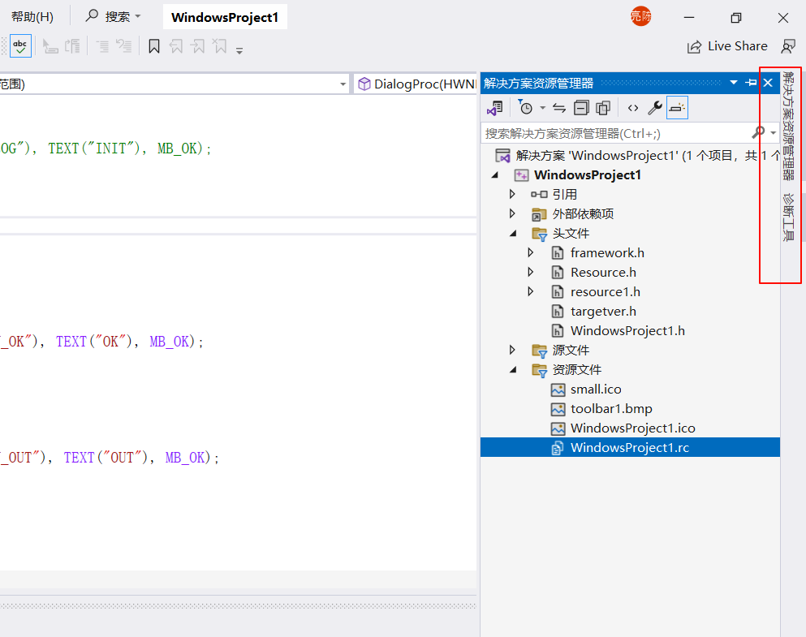

3、添加资源文件(.rc)，选择 Dialog，
此时会新增 一个 同项目名的rc文件、一个resource.h

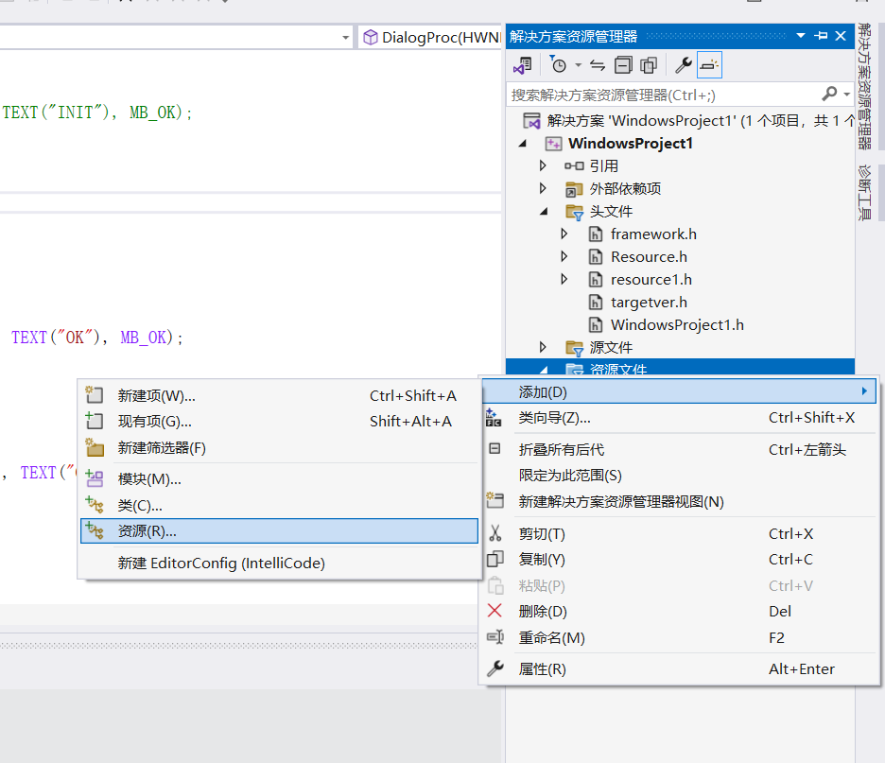
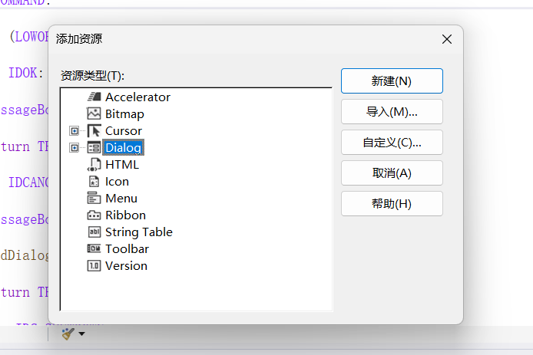

4、编辑资源文件

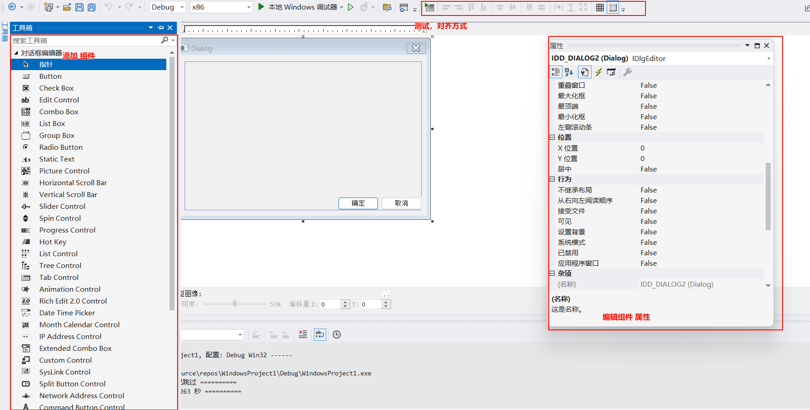

5、资源头文件(resource.h不能与.rc文件同时打开，否则无法进行同步修改)

04
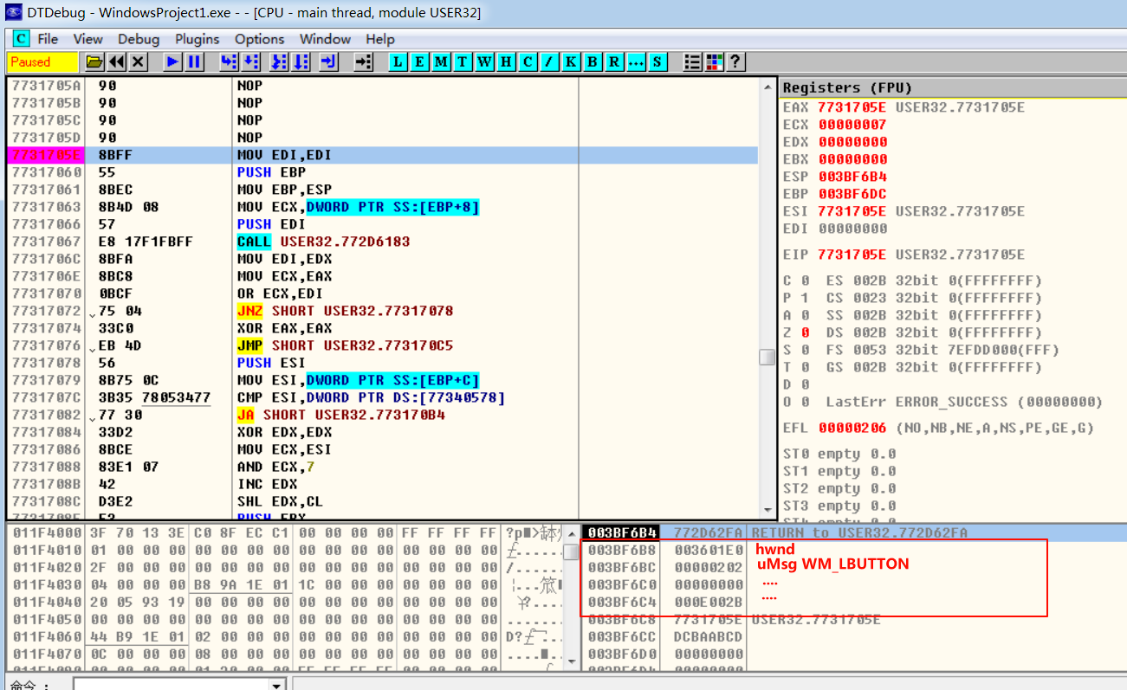
 | vs 2022编译的程序，在DT中消息断点 定位出 系统回调函数是无效，
 | 系统提供的回调函数地址，在在当前系统是确定，
 | 每一个程序的每一个窗口(系统提供的类型窗口)，其回调函数地址一样的
 | 写一个程序即可 获取 其地址。

1、先获取 系统回调函数 地址

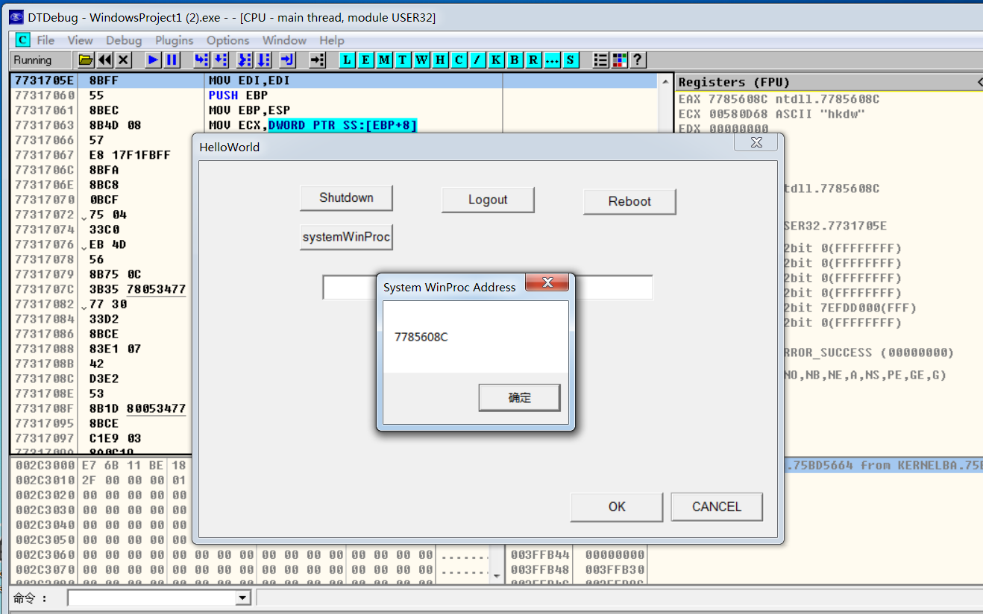

定位到该地址，jmp指令只是跳板，跟下去下一个指令 即是 system winproc

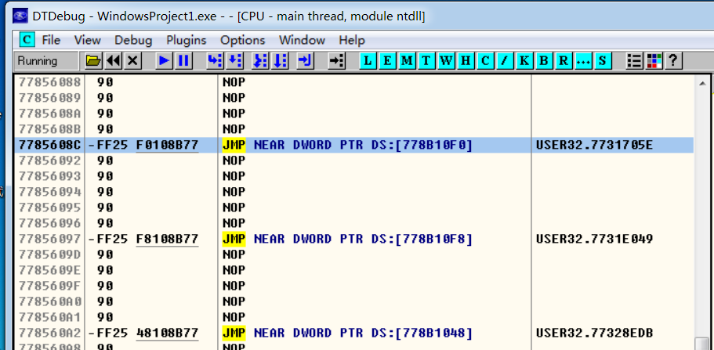

在这里设置 条件点断 [ESP+8]==WM_LBUTTONUP

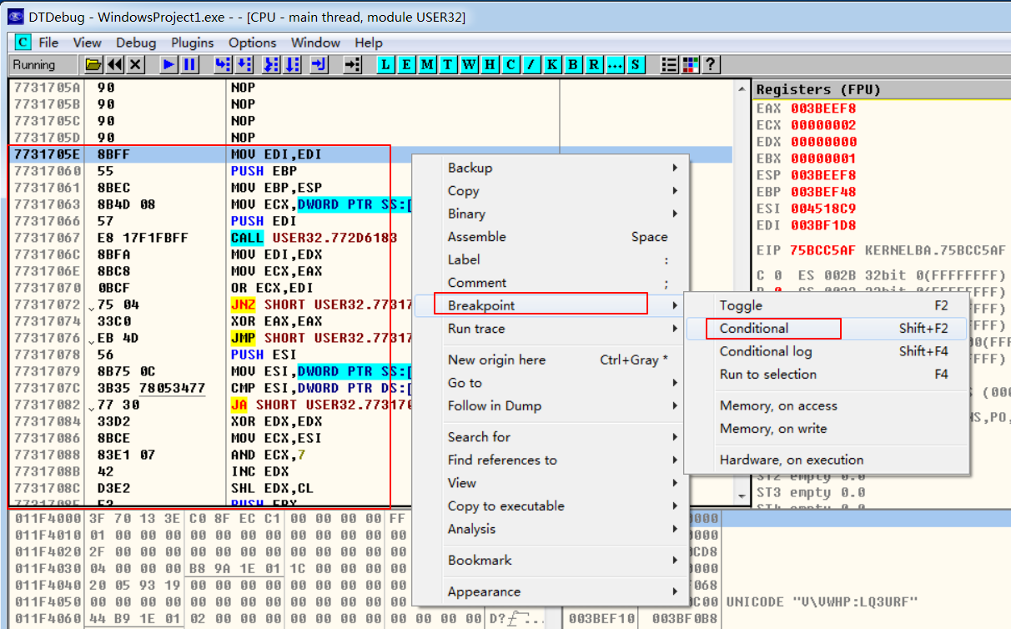

成功拦截，后续操作一样 …

05
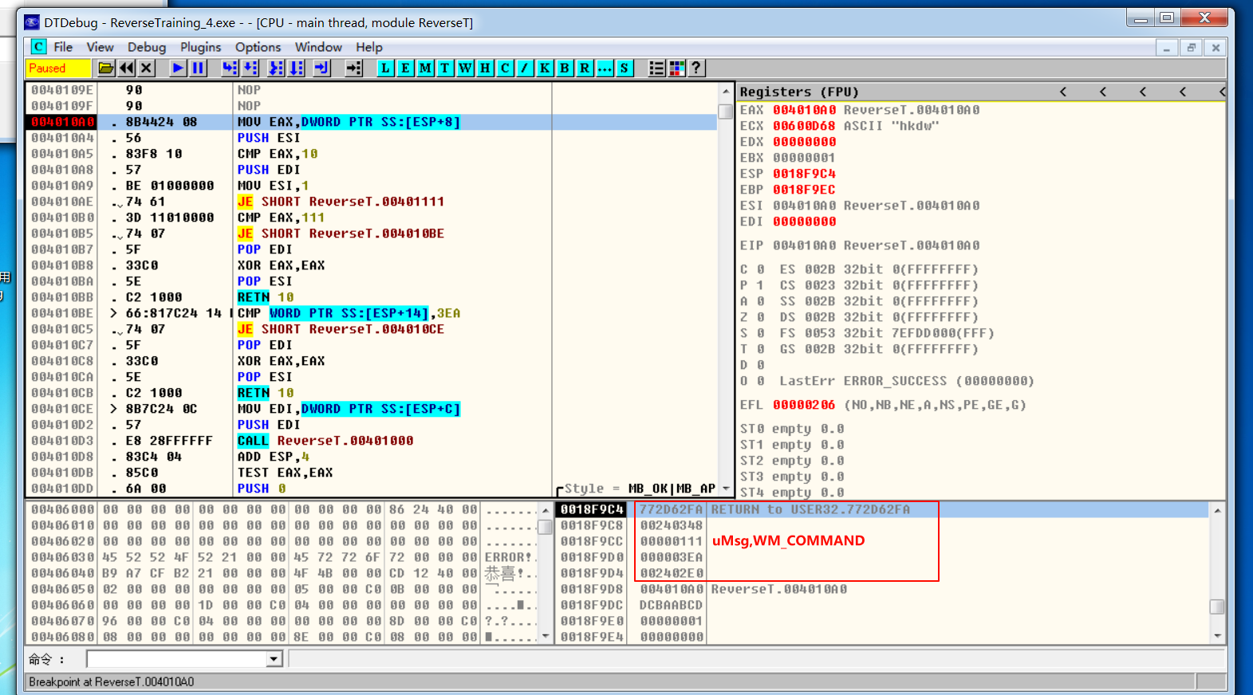
 | 消息断点 定位 回调函数

1、调试程序，进入 Running 状态
点击工具栏 W 字段(Window窗口类信息)

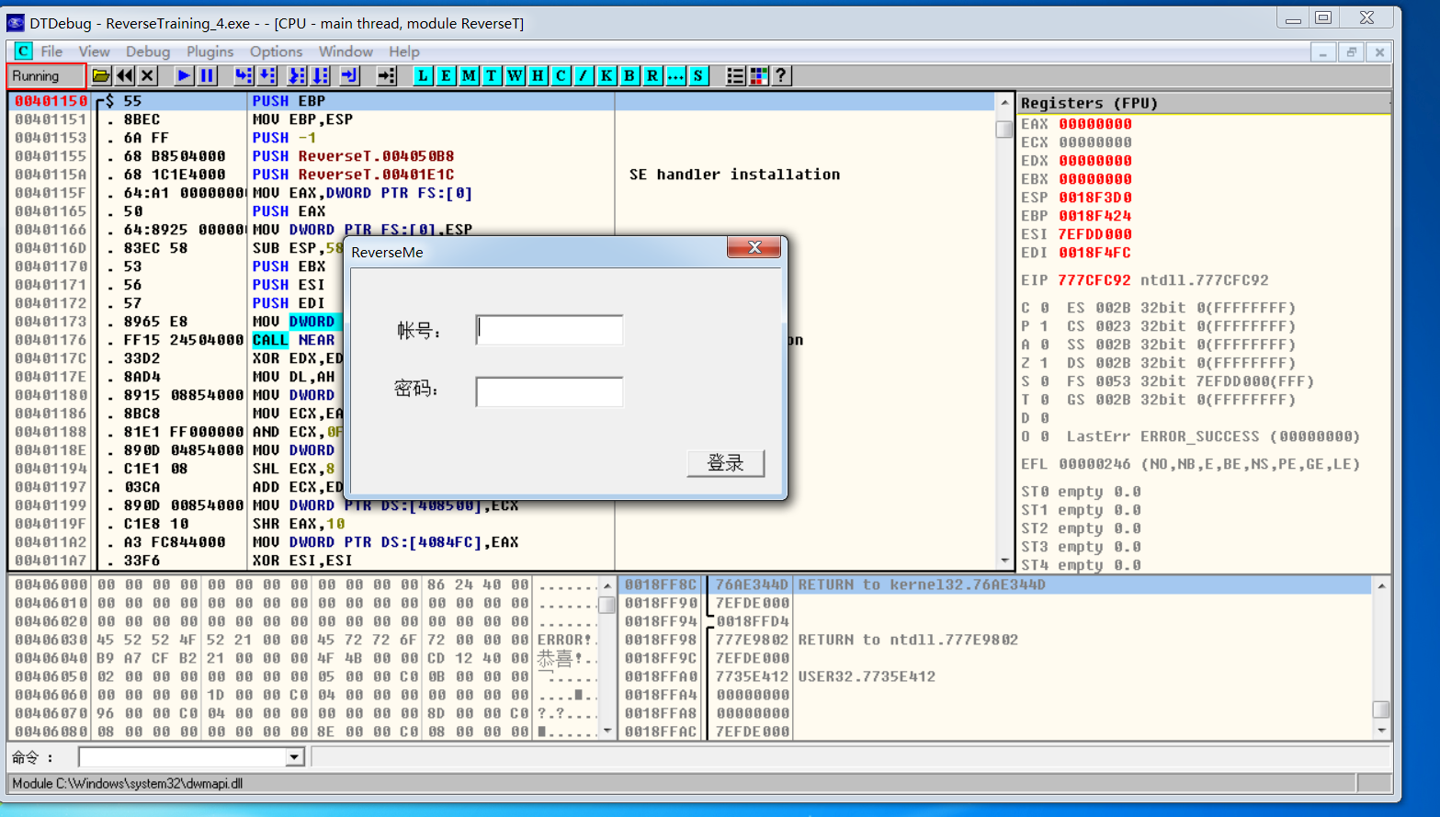

Actualize 刷新下

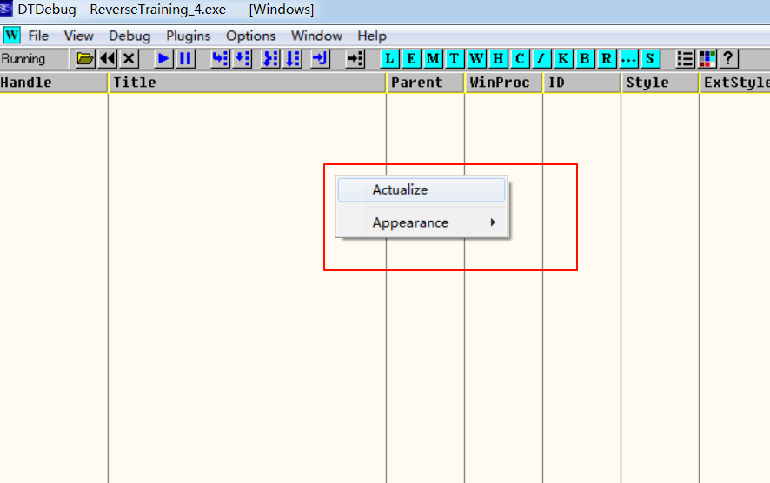

回调函数地址 77 开头，说明使用了 系统类、系统的回调函数

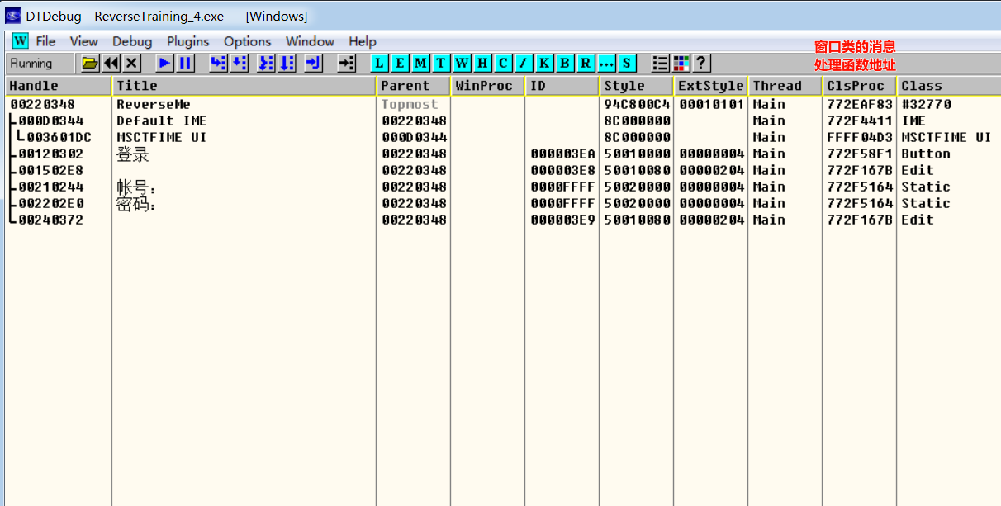

2、设置 消息断点

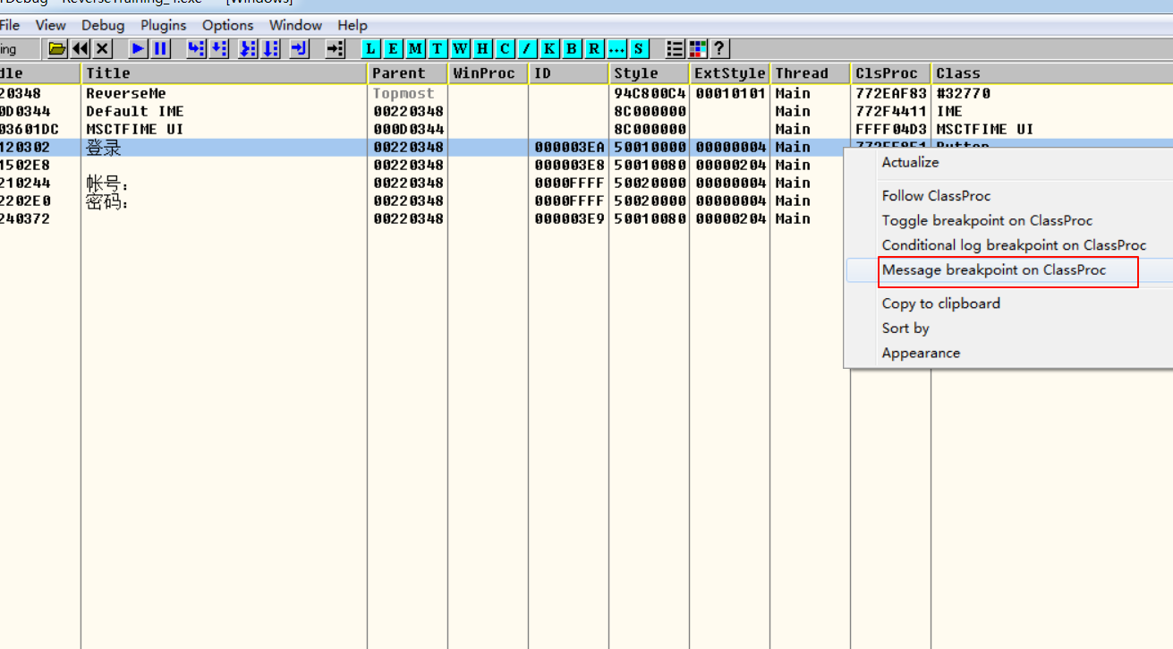

设置 uMsg 类型(根据实际情况)

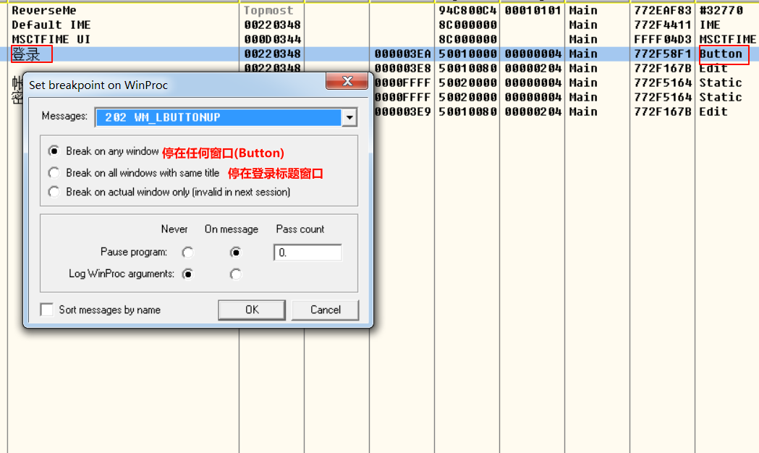

3、切换 下断点界面，就可以知道，消息断点就是 特殊的条件断点

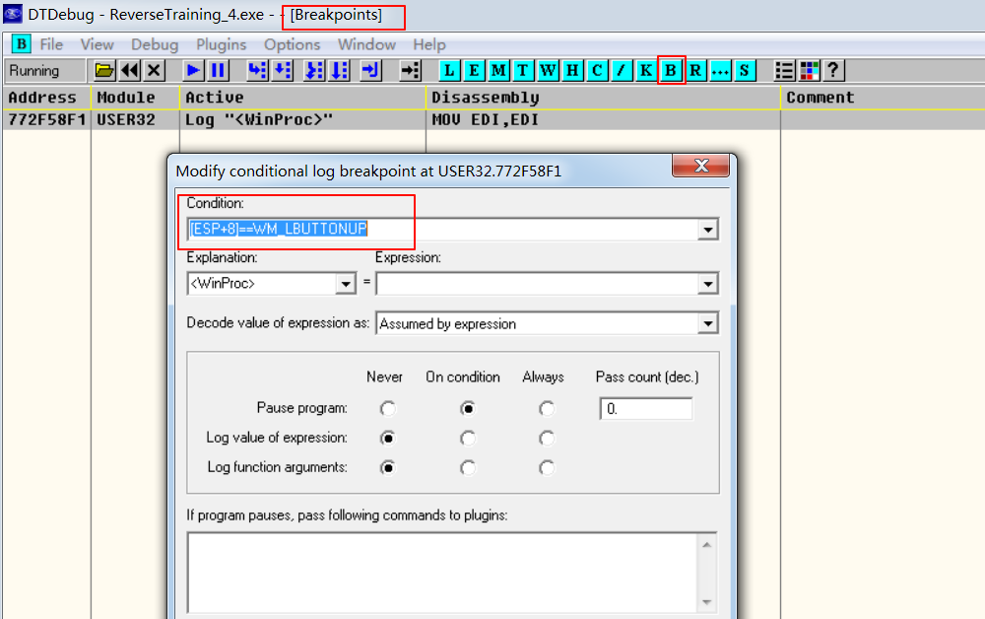

4、测试 登录，此时程序断在 系统提供的回调函数上，
该函数会 调用我们写的回调函数

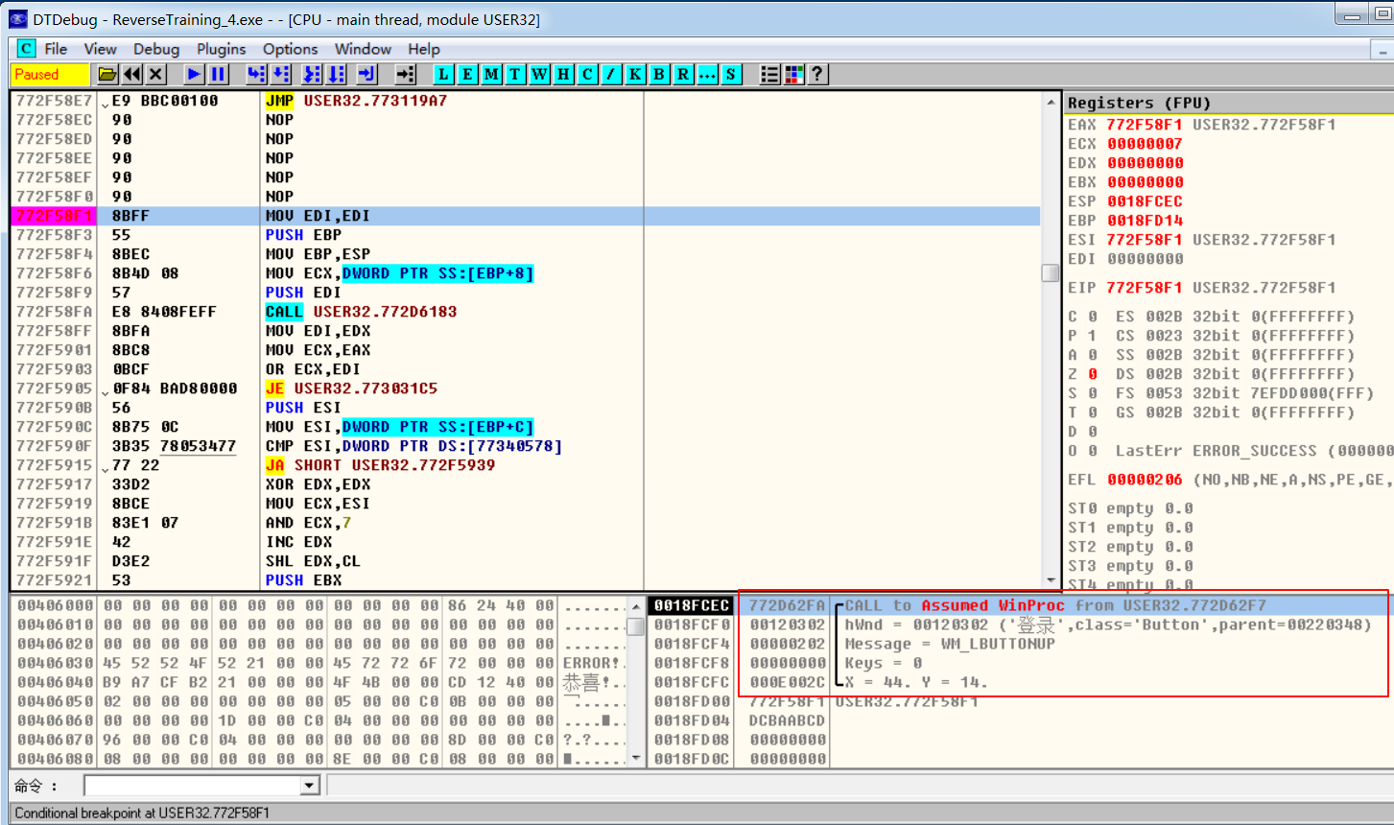

5、在主程序上设置 内存访问断点
系统回调函数 调用我们写的回调函数时，
必然从 他的模块(77开头) 跳到 我们的模块上

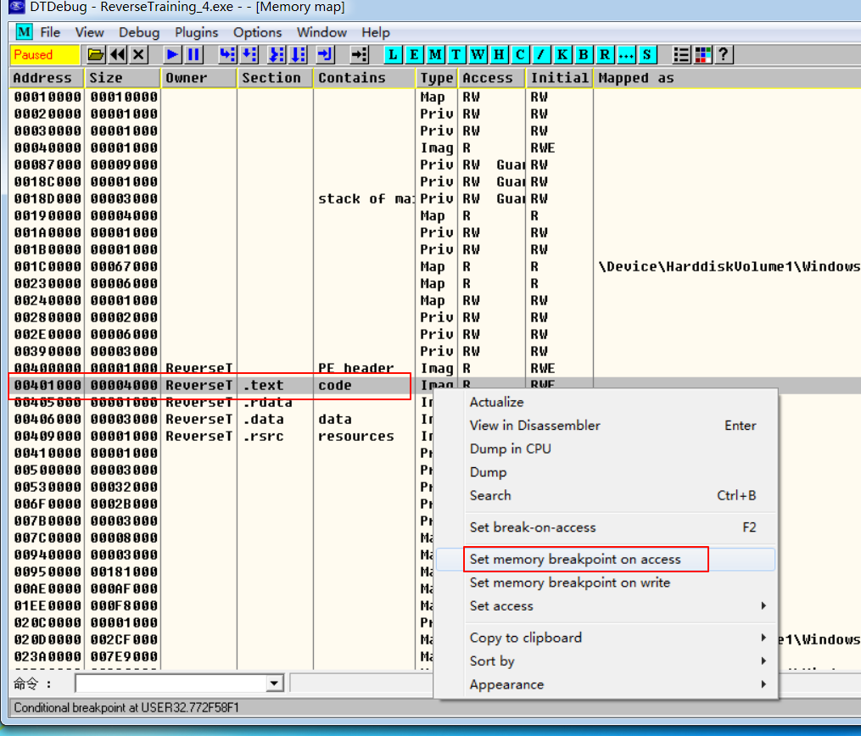

6、开始执行，此时 断在 我们写的 回调函数上，
但是需要注意的是，uMsg 不是0x111(WM_COMMAND,系统回调函数 会将uMsg转换成0x111)，
这个消息 并不是我们要关注的(也就是不进入 点击登录的消息处理函数)
在断点处下行断点，并将 内存访问控制取消，观察uMsg参数变化

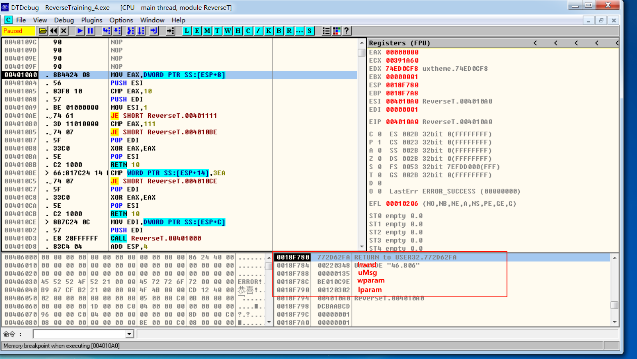

 |  | LRESULT CALLBACK WindowProc(
 |  |  | IN HWND hwnd,
 |  |  | IN UINT uMsg,
 |  |  | IN WPARAM wParam,
 |  |  | IN LPARAM lParam)

uMsg为0x111，表名即将 进入 点击登录的消息处理逻辑(我们所关注的)

06
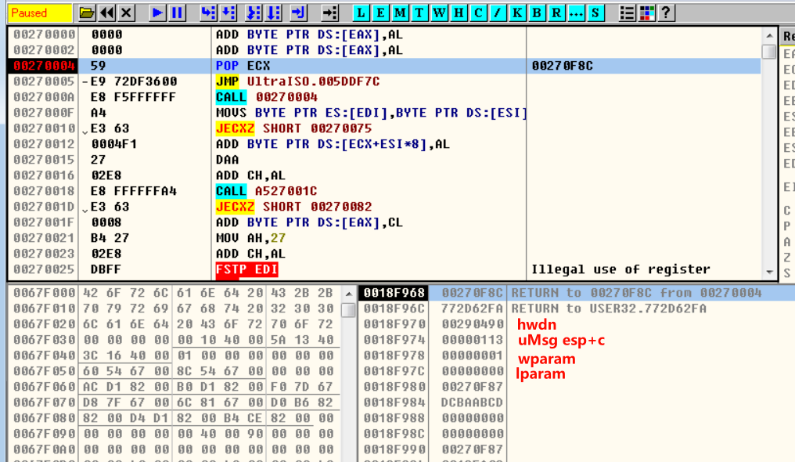
1、在DT的 W面板，查看注册的窗口类
可以看出，使用的是自己创建窗口类
则 ClsProc的地址 就自己写的回调函数，直接下条件断点。

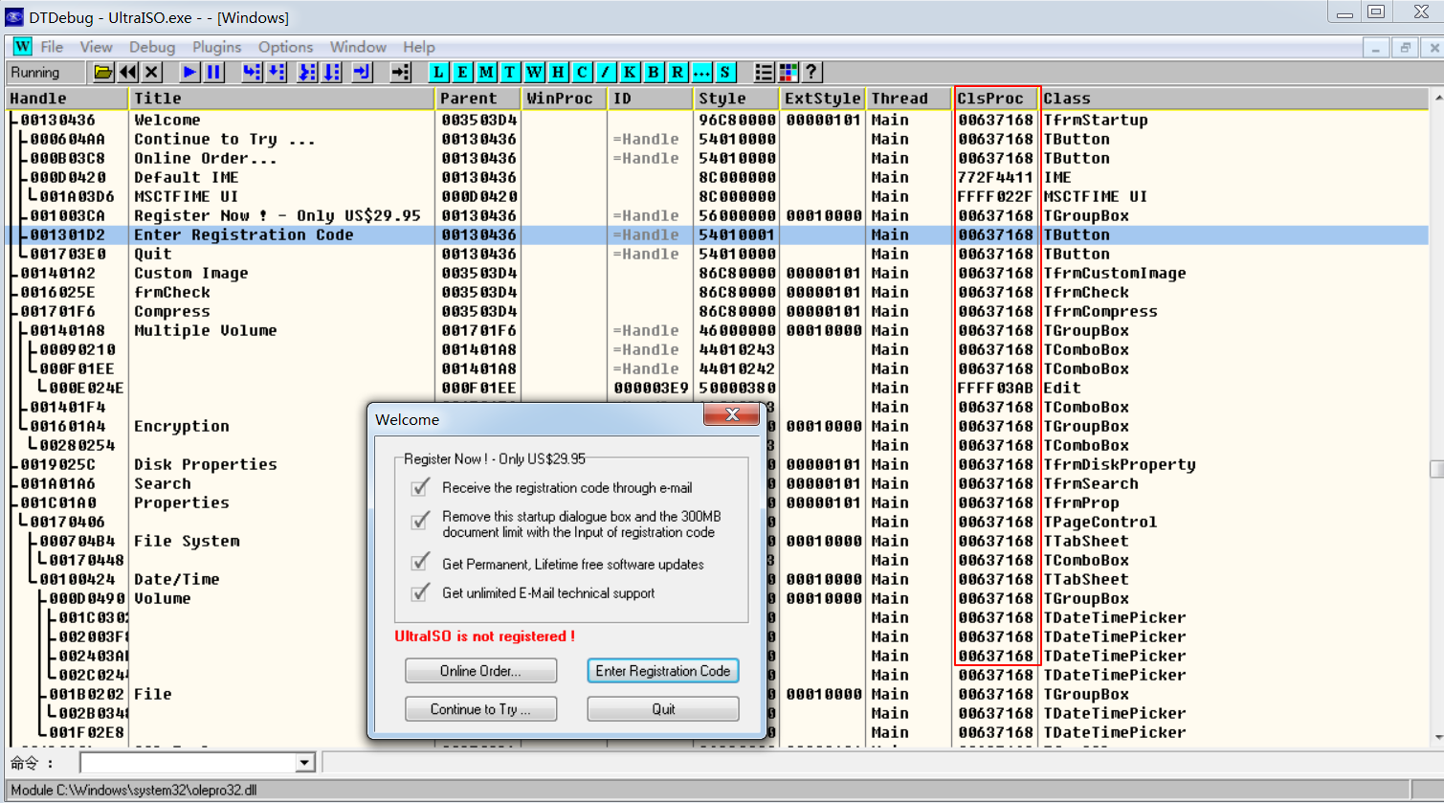

2、尝试在 button组件下条件断点，[esp+8]==WM_COMMAND，uMsg 已经被转换
发现无法拦截，尝试直接 行断点 并重新运行，
发现 窗口还没出来，却已经断在了 回调函数上了。
也就是注册了窗口类，并没有显示窗口，而是 进入回调函数操作
分析 回调函数 …

修改了回调函数地址
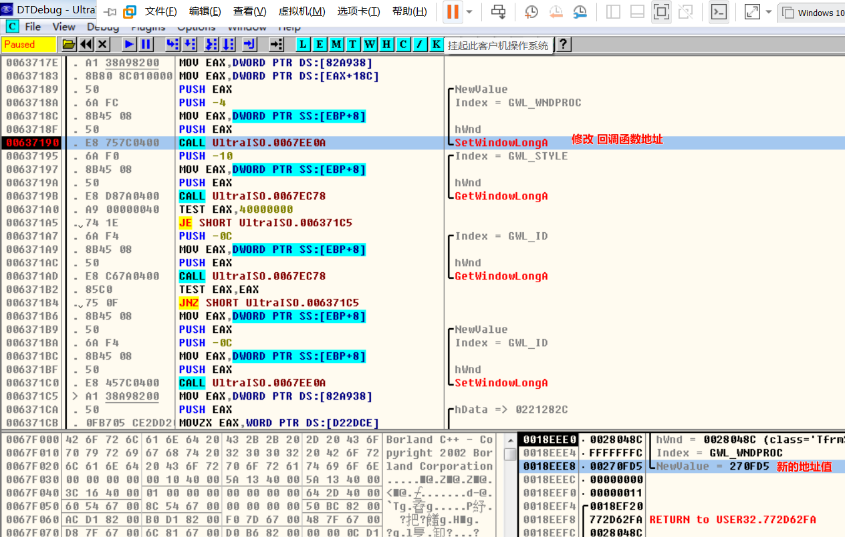

继续追踪

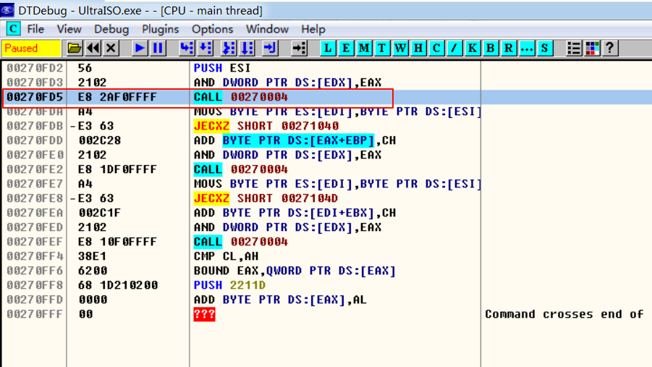

记录该地址，运行到有窗口弹出即可，在对该地址 下行断点 观察堆栈

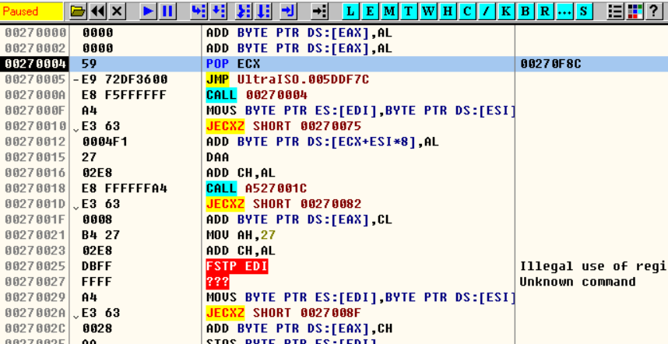
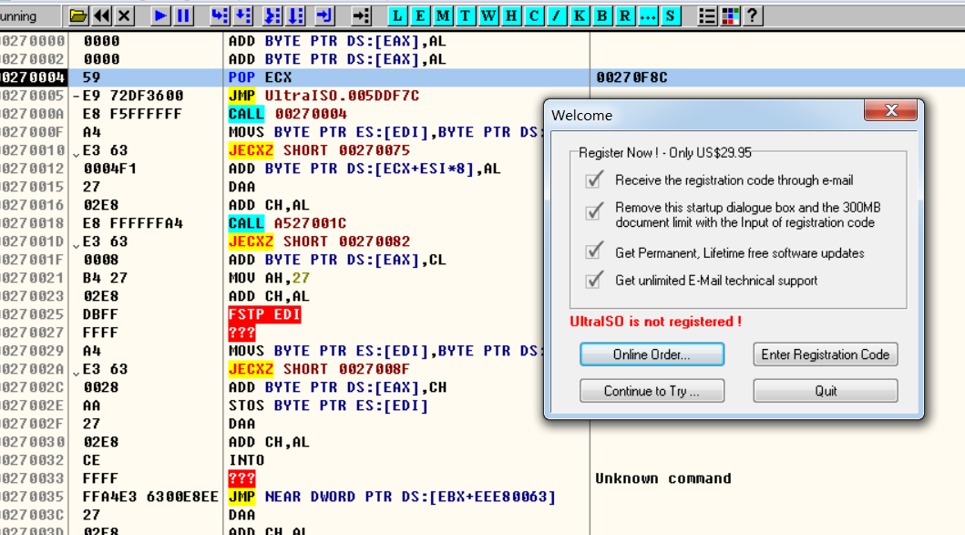

即可确定这就是 最终回调函数地址(每次运行都会改变)，
可在一步 设置条件断点验证，[ESP+C]==WM_COMMAND

